ws三丽鸥豆豆眼
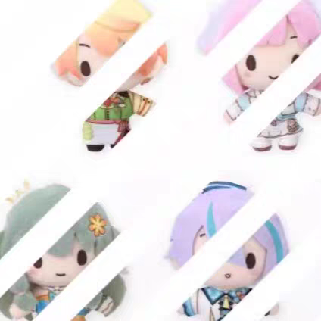
ws三丽鸥豆豆眼排表
定金均价 | ¥25.00 | 尾款均价 | ¥20.00
角色 | 调价 | 1 | 2 | 3 | 4 | 5 | 6 | 7 | 8 | 9 | 10 | 11 | 12
emu | ¥10.00 | gl | 阿茉 | 阿茉 | 阿茉 | 阿茉 | 阿茉 | 阿茉 | 阿茉
nene | ¥-4.00 | gl | 甜甜甜甜甜子 | 葡萄柚汽水 | 卑微丸厨 | 出物回血中请看 | 出物回血中请看 | 请及时确认收货 | 茄茄茄茄
rui | ¥-8.00 | gl | 咸鱼过江兮 | 补药已读不回啊啊 | 补药已读不回啊啊 | 饿死大楼拉磨女工 | tbNick_md8w0 | 随便取个这都有人 | 箫韶霞浦 | Moon | 白白白糖 | VALAR | 土裏的香辣雞腿堡
tks | ¥4.00 | gl | 阿茉 | 阿茉 | 我课上不完 | 新雨xinyu | 新雨xinyu | 咸鱼过江兮 | 饿死大楼拉磨女工 | tbNick_md8w0 | 我们不熟吧 | 下雨天生锈 | 随便取个这都有人

ws三丽鸥豆豆眼排表肾表
cn/xyid | 定金 | 是否已肾 | 尾款 | 是否已肾
gl | 100 | TRUE | 82 | FALSE
阿茉 | 225 | TRUE | 258 | FALSE

